Sheet1

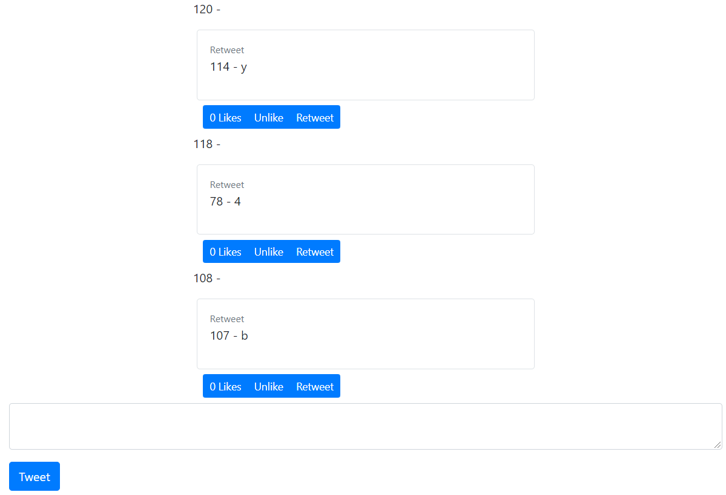
create.js(<TweetCreate/>)
lookup.js(apiTweetCreate())
index.html
index.js
tweets>components.js(<FeedComponent/> or (<TweetsComponent/>)
list.js(<TweetsList/>)
lookup.js(apiTweetList() or apiTweetFeed())
detail.js(<Tweet/>)
buttons.js(<ActionBtn/>)
lookup.js(apiTweetAction())
detail.js(<ParentTweet/>)
tweets>components.js(<TweetDetailComponent/>)
detail.js(<Tweet/>)
lookup.js(apiTweetDetail())

# | IN | react(R) django(D) | filename | gt chi tiết | OUT | note
1 | chạy localhost:3000 + KO cmt out settings.py | R | index.html | id="tweetme2-feed" |  | KO nên chạy TH này vì dễ loạn: id="tweetme2" data-username="trangia61" data-can-tweet="false"
2 |  |  | index.js | FeedComponent
3 |  |  | components.js | FeedList
4 |  |  | feed.js | apiTweetFeed()
5 |  |  | lookup.js | api/tweets/feed
6 |  | D | api>views.py | tweet_feed_view() | chỉ hiện tweet của login acc theo dev.py
7 |  |  | settings.py | tweetme2.rest_api.dev.DevAuthentication' |  | * cmt out: KO thể chạy localhost:3000 * ELSE: login acc theo dev.py
8 |  |  | dev.py | qs = User.objects.filter(id=2) |  | 2: trangia61, 3:dotq,…
9 | chạy localhost:8000 + chưa login<login rồi> | D | urls.py | home_view
10 |  |  | views.py | feed.html
11 |  |  | feed.html | id='tweetme2'<'tweetme2-feed'> |  | vì chưa login<login rồi>
12 |  | R | js.html | TweetsComponent<FeedComponent>
13 |  | D | components.js | TweetsList<FeedList>
14 |  |  | list.js<feed.js> | apiTweetList()<apiTweetFeed()>
15 |  |  | lookup.js | api/tweets<api/tweets/feed>
16 |  |  | api>views.py | tweet_list_view()<tweet_feed_view()> | hiện tweet all accs<chỉ hiện tweet của login acc>
17 | chạy localhost:8000/global | D | urls.py | tweets_list_view
18 |  |  | views.py | list.html
19 |  |  | list.html | id='tweetme2' | hiện tweet all accs (giống TH #11)
20 | chạy localhost:8000/profiles/username | D | profiles>urls.py | profile_detail_view
21 |  |  | profiles>views.py | detail.html
22 |  |  | detail.html | id='tweetme2' data-username="{{ profile_un_from_viewspy }}" data-can-tweet="false" | chỉ hiện tweet của login acc "username"
23 | chạy localhost:3000 + KO cmt out settings.py | R | index.html | id="tweetme2-profile-badge" data-username="dotq"
24 |  |  | index.js | ProfileBadgeComponent
25 |  |  | badge.js | * tồn tại profile: apiProfileDetail() * ELSE: first_name of "dotq"
26 |  |  | lookup.js | profiles/username |  | TH "* tồn tại profile: apiProfileDetail()"
27 |  | D | profiles>urls.py | profile_detail_view()
28 |  |  | profiles>views.py | detail.html
29 |  |  | detail.html | ???
30

